Sheet6
 | |e| <= 8 | 9 <= #E <= 25

E: y2 + xy = x3 + (3)x2 + (5) |  |  | x | 0 | 1 | 2 | 3 | 4 | 5 | 6 | 7 | 8 | 9 | 10 | 11 | 12 | 13 | 14 | inf
μ = x4 + x + 1 |  |  | x3 | 0 | 3 | 6 | 9 | 12 | 0 | 3 | 6 | 9 | 12 | 0 | 3 | 6 | 9 | 12 | inf
ω = x |  |  | x2 | 0 | 2 | 4 | 6 | 8 | 10 | 12 | 14 | 1 | 3 | 5 | 7 | 9 | 11 | 13 | inf
 |  |  | (3)x2 | 3 | 5 | 7 | 9 | 11 | 13 | 0 | 2 | 4 | 6 | 8 | 10 | 12 | 14 | 1 | 3
 |  |  | x3 + (3)x2 | 14 | 11 | 10 | inf | 0 | 6 | 14 | 3 | 5 | 4 | 2 | 12 | 4 | 4 | 13 | 3
 |  |  | x3 + (3)x2 + (5) | 12 | 3 | 0 | 5 | 10 | 9 | 12 | 11 | inf | 8 | 1 | 14 | 8 | 8 | 7 | 11
 |  |  | y |  | 8 |  |  | 3 |  | 1 |  | 8 | 10 |  |  |  |  |  | 13
 |  |  | y' |  | 10 |  |  | 7 |  | 11 |  | inf | 13

 |  |  |  |  | x | 0 | 1 | 2 | 3 | 4 | 5 | 6 | 7 | 8 | 9 | 10 | 11 | 12 | 13 | 14 | inf
 |  |  |  |  | x3 + (3)x2 + (5) | 12 | 3 | 0 | 5 | 10 | 9 | 12 | 11 | inf | 8 | 1 | 14 | 8 | 8 | 7 | 11
 |  |  |  | y | y2
 |  |  |  | 0 | 0 | inf | 4 | 8 | 14 | 1 | 10 | 13 | 9 | 2 | 7 | 5 | 12 | 11 | 6 | 3 | 0
 |  |  |  | 1 | 2 | 5 | inf | 6 | 10 | 1 | 3 | 12 | 0 | 11 | 4 | 9 | 7 | 14 | 13 | 8 | 2
 |  |  |  | 2 | 4 | 10 | 7 | inf | 8 | 12 | 3 | 5 | 14 | 2 | 13 | 6 | 11 | 9 | 1 | 0 | 4
 |  |  |  | 3 | 6 | 2 | 12 | 9 | inf | 10 | 14 | 5 | 7 | 1 | 4 | 0 | 8 | 13 | 11 | 3 | 6
 |  |  |  | 4 | 8 | 5 | 4 | 14 | 11 | inf | 12 | 1 | 7 | 9 | 3 | 6 | 2 | 10 | 0 | 13 | 8
 |  |  |  | 5 | 10 | 0 | 7 | 6 | 1 | 13 | inf | 14 | 3 | 9 | 11 | 5 | 8 | 4 | 12 | 2 | 10
 |  |  |  | 6 | 12 | 4 | 2 | 9 | 8 | 3 | 0 | inf | 1 | 5 | 11 | 13 | 7 | 10 | 6 | 14 | 12
 |  |  |  | 7 | 14 | 1 | 6 | 4 | 11 | 10 | 5 | 2 | inf | 3 | 7 | 13 | 0 | 9 | 12 | 8 | 14
 |  |  |  | 8 | 1 | 10 | 3 | 8 | 6 | 13 | 12 | 7 | 4 | inf | 5 | 9 | 0 | 2 | 11 | 14 | 1
 |  |  |  | 9 | 3 | 1 | 12 | 5 | 10 | 8 | 0 | 14 | 9 | 6 | inf | 7 | 11 | 2 | 4 | 13 | 3
 |  |  |  | 10 | 5 | 0 | 3 | 14 | 7 | 12 | 10 | 2 | 1 | 11 | 8 | inf | 9 | 13 | 4 | 6 | 5
 |  |  |  | 11 | 7 | 8 | 2 | 5 | 1 | 9 | 14 | 12 | 4 | 3 | 13 | 10 | inf | 11 | 0 | 6 | 7
 |  |  |  | 12 | 9 | 8 | 10 | 4 | 7 | 3 | 11 | 1 | 14 | 6 | 5 | 0 | 12 | inf | 13 | 2 | 9
 |  |  |  | 13 | 11 | 4 | 10 | 12 | 6 | 9 | 5 | 13 | 3 | 1 | 8 | 7 | 2 | 14 | inf | 0 | 11
 |  |  |  | 14 | 13 | 2 | 6 | 12 | 14 | 8 | 11 | 7 | 0 | 5 | 3 | 10 | 9 | 4 | 1 | inf | 13
 |  |  |  | inf | inf | inf | inf | inf | inf | inf | inf | inf | inf | inf | inf | inf | inf | inf | inf | inf | inf

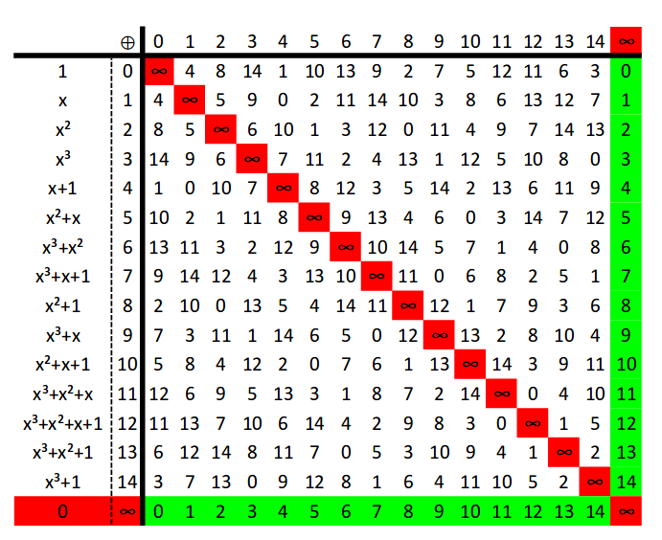

 |  |  |  |  |  |  | A(4, 3) | A'(4, 7)
 |  |  |  |  |  |  | B(1, 8) | B'(1, 10)
 |  |  |  |  |  |  | C(6, 1) | C'(6, 11)
 |  |  |  |  |  |  | D(8, 8) | D'(8, inf)
 |  |  |  |  |  |  | E(9, 10) | E'(9, 13)
 |  |  |  |  |  |  | O(inf , 13)

 |  |  |  |  |  |  |  |  |  | a = (3)

 |  |  |  |  |  |  | Np | x | y | y/x | z | z2 | x'' | y'' | 2P
 |  |  |  |  |  |  | 2A | 4 | 3 | 14 | 9 | 3 | 9 | 10 | E
 |  |  |  |  |  |  | 2E = 4A | 9 | 10 | 1 | 3 | 6 | 6 | 1 | C
 |  |  |  |  |  |  | 2C = 8A | 6 | 1 | 10 | 7 | 14 | 9 | 10 | E

 |  |  |  |  |  |  |  |  |  |  |  |  |  |  |  |  |  |  |  |  |  | 14 |  |  | 1
 |  |  |  |  |  |  |  | x1 | y1 | x2 | y2 | (y1 + y2) | 1/(x1 + x2) | z | z2 | x3 | (x1 + x3) | z(x1 + x3) | y3 | np |  | 0 | 0 | 16 | 0 | 0 | 0
 |  |  |  |  |  |  | 3A | 4 | 3 | 9 | 10 | 12 | 8 | 5 | 10 | inf | 4 | 9 | 13 | O |  | 14 | 1 | -14 | 1 | 1 | -1
 |  |  |  |  |  |  | 4A |  |  |  |  |  |  |  |  |  |  |  |  |  |  | -14 | 7 | 2 | 7 | 7 | -1
 |  |  |  |  |  |  | 5A |  |  |  |  |  |  |  |  |  |  |  |  |  |  | 0 |  |  | 8
 |  |  |  |  |  |  | 6A
 |  |  |  |  |  |  | 7A
 |  |  |  |  |  |  | 8A
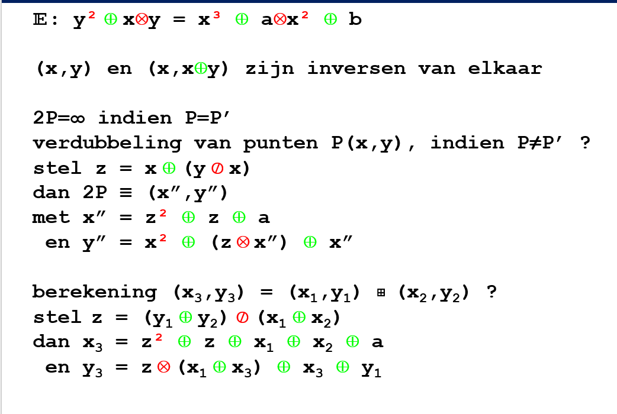
 |  |  |  |  |  |  | 9A
 |  |  |  |  |  |  | 10A
 |  |  |  |  |  |  | 11A
 |  |  |  |  |  |  | 12A
 |  |  |  |  |  |  | 13A
 |  |  |  |  |  |  | 14A

 |  |  |  |  |  |  |  | mu(11) | Cyclisch

